Laudo
 |  |  | GRUPO EMPRESARIAL COORDENADAS

UNIDADE: | UBERLANDIA |  | Nº FOGO PNEU: | 33828 |  | DATA DA ANÁLISE: | 2026-05-28
VEÍCULO: | 7328 |  | MEDIDA PNEU: | 275/80R22.5 |  | VALOR SUGERIDO: | R$ 600.00
POSIÇÃO | DE |  | KM POSIÇÃO: | 13,813 Km |  | VALOR COBRADO:
RETIRADA: | 2026-05-25 |  | KM TOTAL: | 13,813 Km |  | Nº REFORMAS: | 0

Desgaste irregular da Banda de Rodagem.
Causas prováveis: Folgas nas mangas, cubos, buchas estouradas, veículo desalinhado.

Observações: Verificar folgas nas mangas, cubos e eixos, verificar buchas das barras, amortecedores e suspensão em geral, verificar alinhamento do veículo. Orientar o colaborador a efetuar rodízios e "viradas na roda" quando necessário, além de fazer o acompanhamento das profundidades dos sulcos no pneu.

Laudo relatado por: |  | Everson Veloso
 |  | Enc. Borracharia

Visto líder de manutenção:

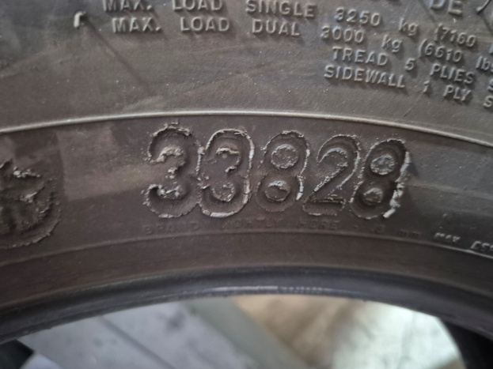 |  |  |  |  | 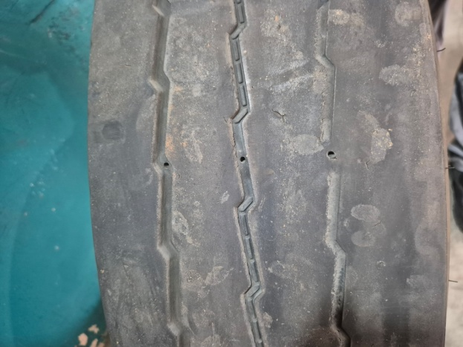

VISTO GERENTE:

